Лист1
ID тест кейса | Задачи | Негативные моменты в пользовательском опыте
#002 | Задача 1 - Осмотреть начальную страницу карты | Комментарии к задаче 1
Вид кейса | 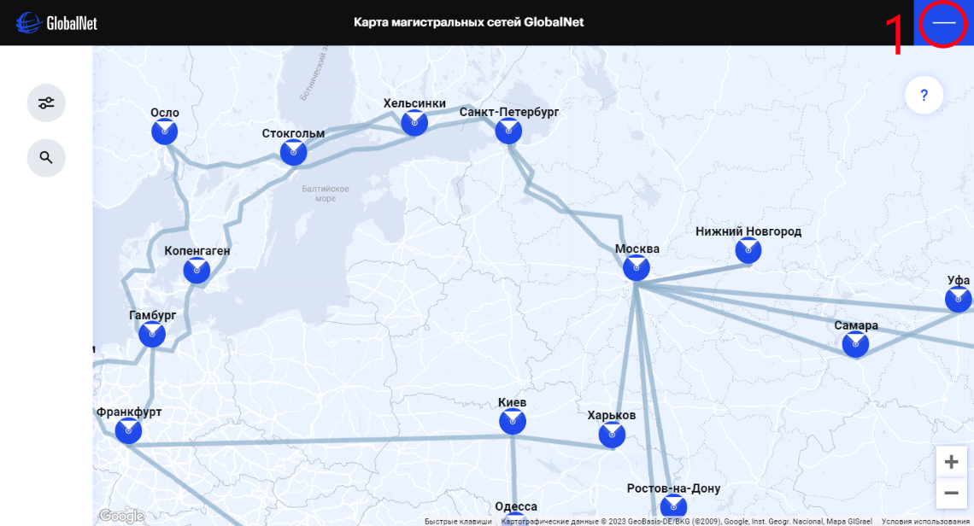 | 1. Иконка зыкрытия карты не совсем понятна, будет лучше если иконку заменить на крестик.
UX - пользовательский опыт
Название
gblnet.net map
Статус
Завершён
Автор
Тарасов Артём
Дата создания
2023-07-20
Приоритет
Средний
Статус автоматизации
Ручное - без автоматизации
Объект тестирование | Задача 2 - Осмотреть вкладку "Фильтры" | Комментарии к задаче 2
url:https://www.gblnet.net/ru#map | 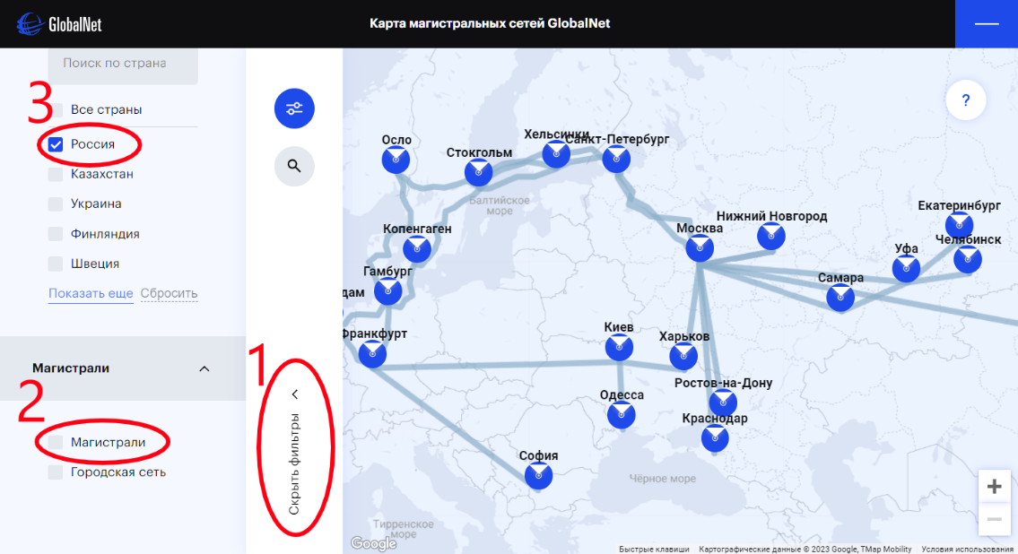 | 1. Очень не удобно сделана кнопка скрытия фильтров, будет лучше если использовать круглую кнопку с фоном и крестиком на примере: https://clck.ru/353rLr 2. Очень странно себя ведут кнопки Магистралей и Городских сетей. Изначально флаги не поставлены, а все элементы видны, при изменение флагов карта не правильно реагирует на отображение магистралей и сетей. 3. При изначальном запуске карты виден флаг кнопки "Россия" но при этом видны все страны где работает компания. будет лучше если изначально все флаги будут пустые
Уровень доступа
Чёрный ящик
Характеристики устройства
CPU - AMD A8 9600 3.1GHz GPU - Radeon R7 Series 6 core, 900MHz RAM - 8 GB DDR4 Разрешение монитора - 1440x900 Операционная система - Windows 10 Браузер - Brave 1.52.130 Chromium: 114.0.5735.198 64bit

Цель - Тестирование удобства использования карты сети на сайте в пк и мобильной версии.

 | Задача 3 -Осмотреть вкладку "Поиск" | Комментарии к задаче 3
 | 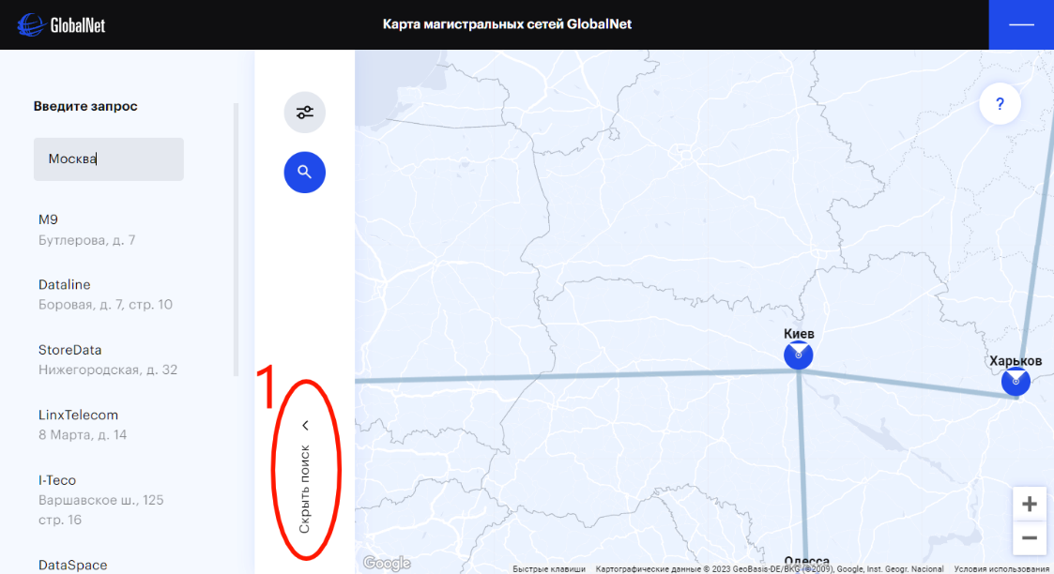 | 1. Очень не удобно сделана кнопка скрытия фильтров, будет лучше если использовать круглую кнопку с фоном и крестиком на примере: https://clck.ru/353rLr

 | Задача 4 - Осмотреть вкладку "Вопрос" | Комментарии к задаче 4
 | 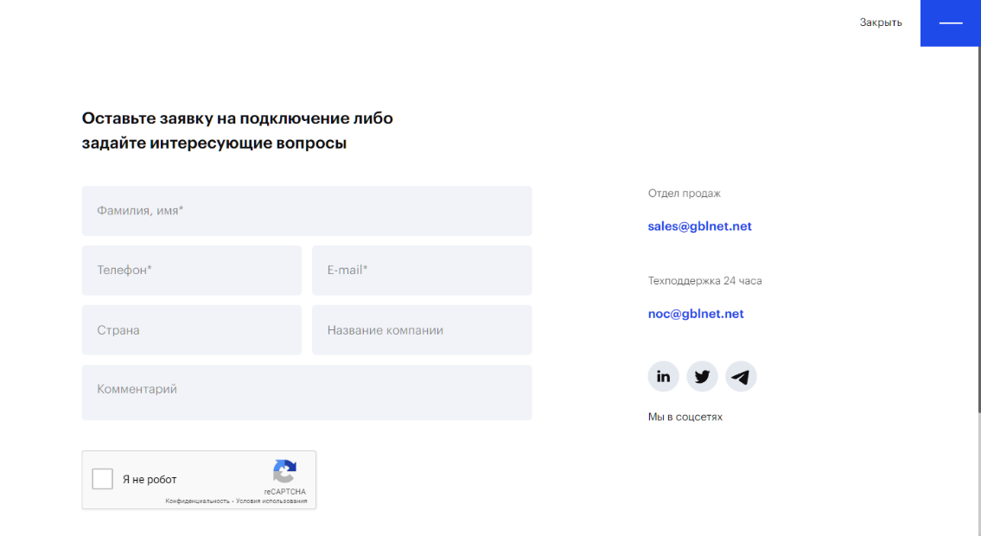 | Ничего негативного не заметил

 | Задача 5 - Нажать на любой город и осмотреть интерфейс | Комментарии к задаче 5
 | 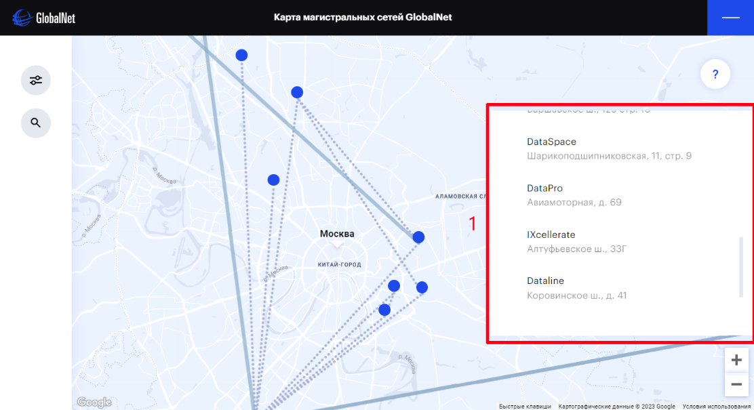 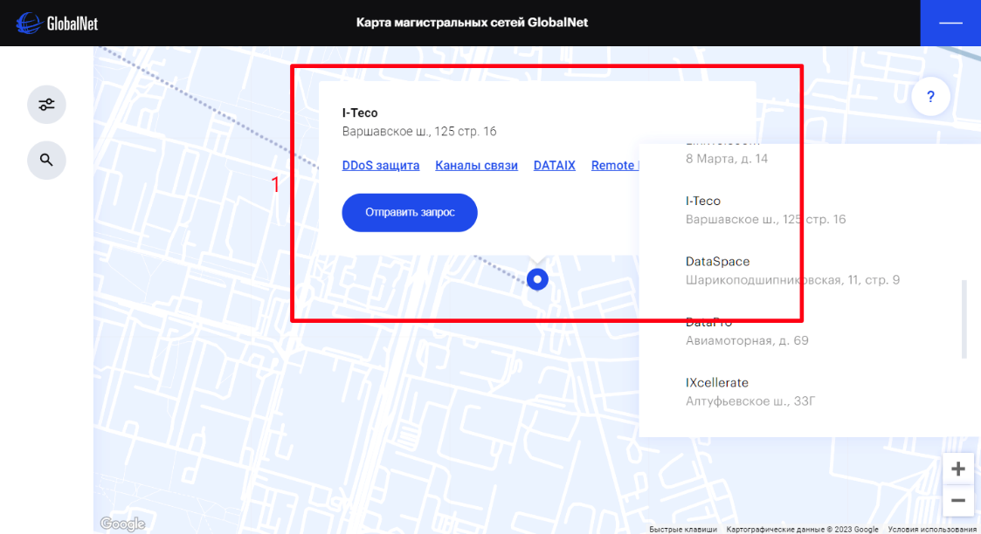 | 1. Нету возможности закрыть окно, иногда окно сливается с интерфейсом и нельзя полностью посмотреть информацию. Будет лучше если возможность скрыть окно появится

